中指租金案例
小区 | 2021-11-01 08:00:43 |  |  |  | 2021-10-01 08:00:43 |  |  |  | 2021-08-01 08:00:43 |  |  |  | 2021-06-01 08:00:43 |  |  |  | 2021-05-01 08:00:43 |  |  |  | 2021-04-01 08:00:43 |  |  |  | 2021-03-01 08:00:43 |  |  |  | 2021-02-01 08:00:43 |  |  |  | 2021-01-01 08:00:43 |  |  |  | 2020-12-01 08:00:43 |  |  |  | 2020-11-01 08:00:43 |  |  |  | 2020-10-01 08:00:43
 | 平米租金(元/㎡*月) | 套均租金(元/套*月) | 参考售价(元/㎡) | 租售比 | 平米租金(元/㎡*月) | 套均租金(元/套*月) | 参考售价(元/㎡) | 租售比 | 平米租金(元/㎡*月) | 套均租金(元/套*月) | 参考售价(元/㎡) | 租售比 | 平米租金(元/㎡*月) | 套均租金(元/套*月) | 参考售价(元/㎡) | 租售比 | 平米租金(元/㎡*月) | 套均租金(元/套*月) | 参考售价(元/㎡) | 租售比 | 平米租金(元/㎡*月) | 套均租金(元/套*月) | 参考售价(元/㎡) | 租售比 | 平米租金(元/㎡*月) | 套均租金(元/套*月) | 参考售价(元/㎡) | 租售比 | 平米租金(元/㎡*月) | 套均租金(元/套*月) | 参考售价(元/㎡) | 租售比 | 平米租金(元/㎡*月) | 套均租金(元/套*月) | 参考售价(元/㎡) | 租售比 | 平米租金(元/㎡*月) | 套均租金(元/套*月) | 参考售价(元/㎡) | 租售比 | 平米租金(元/㎡*月) | 套均租金(元/套*月) | 参考售价(元/㎡) | 租售比 | 平米租金(元/㎡*月) | 套均租金(元/套*月) | 参考售价(元/㎡) | 租售比
天宫院小区<天宫院街道<大兴区 | 46.58 | 3638 | 33034 | 1:709 | 47.24 | 3845 | 31682 | 1:670 | 48.58 | 4050 | 33193 | 1:683 | 50.12 | 3594 | -- | -- | 47.25 | 3554 | 33959 | 1:718 | 44.87 | 3535 | -- | -- | 43.01 | 3480 | 31609 | 1:734 | 42.85 | 3557 | -- | -- | 43.44 | 3465 | 30728 | 1:707 | 43.27 | 3514 | 30874 | 1:713 | 45.72 | 3672 | 30666 | 1:670 | 45.71 | 3657 | 30730 | 1:672
新源时代<天宫院街道<大兴区 | 46.91 | 3659 | 34227 | 1:729 | 47.42 | 3778 | 33924 | 1:715 | 47.67 | 4300 | -- | -- | 46.17 | 3920 | -- | -- | 45.89 | 3748 | 34266 | 1:746 | 44.89 | 3647 | -- | -- | 46.43 | 3516 | 32962 | 1:709 | 44.9 | 3540 | -- | -- | 44.46 | 3543 | 32241 | 1:725 | 45.11 | 3582 | 33033 | 1:732 | 45.52 | 3678 | 32867 | 1:722 | 46.19 | 3722 | 33352 | 1:722

小区 | 2021-11-01 08:00:43 |  |  |  | 2021-10-01 08:00:43 |  |  |  | 2021-09-01 08:00:43 |  |  |  | 2021-08-01 08:00:43 |  |  |  | 2021-07-01 08:00:43 |  |  |  | 2021-06-01 08:00:43 |  |  |  | 2021-05-01 08:00:43 |  |  |  | 2021-04-01 08:00:43 |  |  |  | 2021-03-01 08:00:43 |  |  |  | 2021-02-01 08:00:43 |  |  |  | 2021-01-01 08:00:43 |  |  |  | 2020-12-01 08:00:43 |  |  |  | 2020-11-01 08:00:43 |  |  |  | 2020-10-01 08:00:43
 | 平米租金(元/㎡*月) | 套均租金(元/套*月) | 参考售价(元/㎡) | 租售比 | 平米租金(元/㎡*月) | 套均租金(元/套*月) | 参考售价(元/㎡) | 租售比 | 平米租金(元/㎡*月) | 套均租金(元/套*月) | 参考售价(元/㎡) | 租售比 | 平米租金(元/㎡*月) | 套均租金(元/套*月) | 参考售价(元/㎡) | 租售比 | 平米租金(元/㎡*月) | 套均租金(元/套*月) | 参考售价(元/㎡) | 租售比 | 平米租金(元/㎡*月) | 套均租金(元/套*月) | 参考售价(元/㎡) | 租售比 | 平米租金(元/㎡*月) | 套均租金(元/套*月) | 参考售价(元/㎡) | 租售比 | 平米租金(元/㎡*月) | 套均租金(元/套*月) | 参考售价(元/㎡) | 租售比 | 平米租金(元/㎡*月) | 套均租金(元/套*月) | 参考售价(元/㎡) | 租售比 | 平米租金(元/㎡*月) | 套均租金(元/套*月) | 参考售价(元/㎡) | 租售比 | 平米租金(元/㎡*月) | 套均租金(元/套*月) | 参考售价(元/㎡) | 租售比 | 平米租金(元/㎡*月) | 套均租金(元/套*月) | 参考售价(元/㎡) | 租售比 | 平米租金(元/㎡*月) | 套均租金(元/套*月) | 参考售价(元/㎡) | 租售比 | 平米租金(元/㎡*月) | 套均租金(元/套*月) | 参考售价(元/㎡) | 租售比
住总万科橙<天宫院街道<大兴区 | 56.99 | 4660 | 47190 | 1:828 | 57.36 | 4887 | 47125 | 1:821 | 58.1 | 4783 | 45267 | 1:779 | 61.06 | 5300 | -- | -- | 60.84 | 4989 | 47165 | 1:775 | 58.66 | 5007 | -- | -- | 55.84 | 4608 | 47162 | 1:844 | 55.22 | 4937 | -- | -- | 56.51 | 5013 | 44207 | 1:782 | 50.74 | 4635 | -- | -- | 50.37 | 4346 | 45028 | 1:893 | 51.38 | 4518 | 44169 | 1:859 | 53.64 | 4459 | 44222 | 1:824 | 56.75 | 4673 | 44697 | 1:787

小区 | 2021-11-01 08:00:43 |  |  |  | 2021-10-01 08:00:43 |  |  |  | 2021-09-01 08:00:43 |  |  |  | 2021-08-01 08:00:43 |  |  |  | 2021-07-01 08:00:43 |  |  |  | 2021-06-01 08:00:43 |  |  |  | 2021-05-01 08:00:43 |  |  |  | 2021-04-01 08:00:43 |  |  |  | 2021-03-01 08:00:43 |  |  |  | 2021-02-01 08:00:43 |  |  |  | 2021-01-01 08:00:43 |  |  |  | 2020-12-01 08:00:43 |  |  |  | 2020-11-01 08:00:43 |  |  |  | 2020-10-01 08:00:43
 | 平米租金(元/㎡*月) | 套均租金(元/套*月) | 参考售价(元/㎡) | 租售比 | 平米租金(元/㎡*月) | 套均租金(元/套*月) | 参考售价(元/㎡) | 租售比 | 平米租金(元/㎡*月) | 套均租金(元/套*月) | 参考售价(元/㎡) | 租售比 | 平米租金(元/㎡*月) | 套均租金(元/套*月) | 参考售价(元/㎡) | 租售比 | 平米租金(元/㎡*月) | 套均租金(元/套*月) | 参考售价(元/㎡) | 租售比 | 平米租金(元/㎡*月) | 套均租金(元/套*月) | 参考售价(元/㎡) | 租售比 | 平米租金(元/㎡*月) | 套均租金(元/套*月) | 参考售价(元/㎡) | 租售比 | 平米租金(元/㎡*月) | 套均租金(元/套*月) | 参考售价(元/㎡) | 租售比 | 平米租金(元/㎡*月) | 套均租金(元/套*月) | 参考售价(元/㎡) | 租售比 | 平米租金(元/㎡*月) | 套均租金(元/套*月) | 参考售价(元/㎡) | 租售比 | 平米租金(元/㎡*月) | 套均租金(元/套*月) | 参考售价(元/㎡) | 租售比 | 平米租金(元/㎡*月) | 套均租金(元/套*月) | 参考售价(元/㎡) | 租售比 | 平米租金(元/㎡*月) | 套均租金(元/套*月) | 参考售价(元/㎡) | 租售比 | 平米租金(元/㎡*月) | 套均租金(元/套*月) | 参考售价(元/㎡) | 租售比
龙湖时代天街<天宫院街道<大兴区 | 50.05 | 5918 | 40931 | 1:817 | 50.27 | 5249 | 38695 | 1:769 | 53.85 | 5393 | 39772 | 1:738 | 55.83 | 5744 | -- | -- | 51.98 | 5807 | 41502 | 1:798 | 50.62 | 5368 | -- | -- | 49.35 | 5865 | 41461 | 1:840 | 49.91 | 5670 | -- | -- | 49.22 | 5452 | 38194 | 1:775 | 49.24 | 4523 | -- | -- | 49.21 | 4547 | 37691 | 1:765 | 49.27 | 4438 | 38075 | 1:772 | 50.85 | 5145 | 38200 | 1:751 | 48.75 | 4992 | 39969 | 1:819

小区 | 2021-01-01 08:00:43
 | 平米租金(元/㎡*月) | 套均租金(元/套*月) | 参考售价(元/㎡) | 租售比
明发雅苑<天宫院街道<大兴区 | 42.72 | 3857 | 35734 | 1:836

小区 | 2021-11-01 08:00:43 |  |  |  | 2021-10-01 08:00:43 |  |  |  | 2021-07-01 08:00:43 |  |  |  | 2021-06-01 08:00:43 |  |  |  | 2021-05-01 08:00:43 |  |  |  | 2021-04-01 08:00:43 |  |  |  | 2021-03-01 08:00:43 |  |  |  | 2021-02-01 08:00:43 |  |  |  | 2021-01-01 08:00:43 |  |  |  | 2020-12-01 08:00:43 |  |  |  | 2020-11-01 08:00:43 |  |  |  | 2020-10-01 08:00:43
 | 平米租金(元/㎡*月) | 套均租金(元/套*月) | 参考售价(元/㎡) | 租售比 | 平米租金(元/㎡*月) | 套均租金(元/套*月) | 参考售价(元/㎡) | 租售比 | 平米租金(元/㎡*月) | 套均租金(元/套*月) | 参考售价(元/㎡) | 租售比 | 平米租金(元/㎡*月) | 套均租金(元/套*月) | 参考售价(元/㎡) | 租售比 | 平米租金(元/㎡*月) | 套均租金(元/套*月) | 参考售价(元/㎡) | 租售比 | 平米租金(元/㎡*月) | 套均租金(元/套*月) | 参考售价(元/㎡) | 租售比 | 平米租金(元/㎡*月) | 套均租金(元/套*月) | 参考售价(元/㎡) | 租售比 | 平米租金(元/㎡*月) | 套均租金(元/套*月) | 参考售价(元/㎡) | 租售比 | 平米租金(元/㎡*月) | 套均租金(元/套*月) | 参考售价(元/㎡) | 租售比 | 平米租金(元/㎡*月) | 套均租金(元/套*月) | 参考售价(元/㎡) | 租售比 | 平米租金(元/㎡*月) | 套均租金(元/套*月) | 参考售价(元/㎡) | 租售比 | 平米租金(元/㎡*月) | 套均租金(元/套*月) | 参考售价(元/㎡) | 租售比
鑫苑鑫都汇<天宫院街道<大兴区 | 56.11 | 4489 | 45775 | 1:815 | 52.37 | 4748 | 44376 | 1:847 | 50.46 | 4700 | 44699 | 1:885 | 51.22 | 5061 | -- | -- | 51.85 | 5050 | 44680 | 1:861 | 53.17 | 4733 | -- | -- | 55 | 5022 | 42384 | 1:770 | 51.32 | 4850 | -- | -- | 47.78 | 4538 | 42455 | 1:888 | 49.02 | 4803 | 41815 | 1:853 | 49.7 | 4616 | 42338 | 1:851 | 50.6 | 4657 | 41670 | 1:823

小区 | 2021-11-01 08:00:43 |  |  |  | 2021-10-01 08:00:43 |  |  |  | 2021-09-01 08:00:43 |  |  |  | 2021-08-01 08:00:43 |  |  |  | 2021-07-01 08:00:43 |  |  |  | 2021-06-01 08:00:43 |  |  |  | 2021-05-01 08:00:43 |  |  |  | 2021-04-01 08:00:43 |  |  |  | 2021-03-01 08:00:43 |  |  |  | 2021-02-01 08:00:43 |  |  |  | 2021-01-01 08:00:43 |  |  |  | 2020-12-01 08:00:43 |  |  |  | 2020-11-01 08:00:43 |  |  |  | 2020-10-01 08:00:43
 | 平米租金(元/㎡*月) | 套均租金(元/套*月) | 参考售价(元/㎡) | 租售比 | 平米租金(元/㎡*月) | 套均租金(元/套*月) | 参考售价(元/㎡) | 租售比 | 平米租金(元/㎡*月) | 套均租金(元/套*月) | 参考售价(元/㎡) | 租售比 | 平米租金(元/㎡*月) | 套均租金(元/套*月) | 参考售价(元/㎡) | 租售比 | 平米租金(元/㎡*月) | 套均租金(元/套*月) | 参考售价(元/㎡) | 租售比 | 平米租金(元/㎡*月) | 套均租金(元/套*月) | 参考售价(元/㎡) | 租售比 | 平米租金(元/㎡*月) | 套均租金(元/套*月) | 参考售价(元/㎡) | 租售比 | 平米租金(元/㎡*月) | 套均租金(元/套*月) | 参考售价(元/㎡) | 租售比 | 平米租金(元/㎡*月) | 套均租金(元/套*月) | 参考售价(元/㎡) | 租售比 | 平米租金(元/㎡*月) | 套均租金(元/套*月) | 参考售价(元/㎡) | 租售比 | 平米租金(元/㎡*月) | 套均租金(元/套*月) | 参考售价(元/㎡) | 租售比 | 平米租金(元/㎡*月) | 套均租金(元/套*月) | 参考售价(元/㎡) | 租售比 | 平米租金(元/㎡*月) | 套均租金(元/套*月) | 参考售价(元/㎡) | 租售比 | 平米租金(元/㎡*月) | 套均租金(元/套*月) | 参考售价(元/㎡) | 租售比
金融街融汇<天宫院街道<大兴区 | 54.18 | 4113 | 43141 | 1:796 | 54.71 | 4369 | 44083 | 1:805 | 58.58 | 4159 | 43304 | 1:739 | 55.66 | 4562 | -- | -- | 57.03 | 4158 | 43477 | 1:762 | 56.99 | 4231 | -- | -- | 52.71 | 4338 | 43225 | 1:820 | 52.61 | 4281 | -- | -- | 52.6 | 4340 | 41702 | 1:792 | 50.58 | 3846 | -- | -- | 50.73 | 4051 | 41828 | 1:824 | 50.81 | 4079 | 42398 | 1:834 | 53.06 | 4281 | 42452 | 1:800 | 54.21 | 4134 | 41996 | 1:774

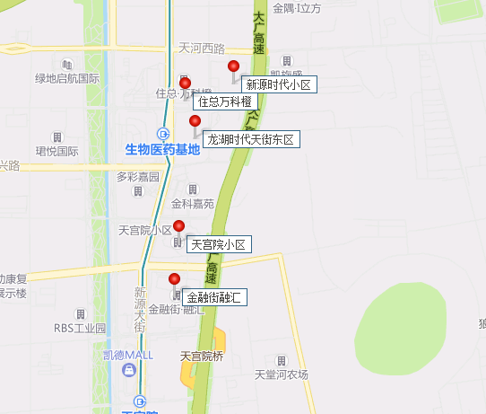
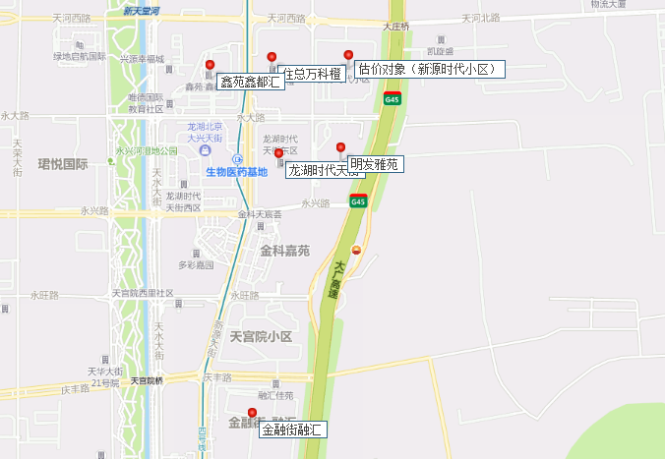

房源
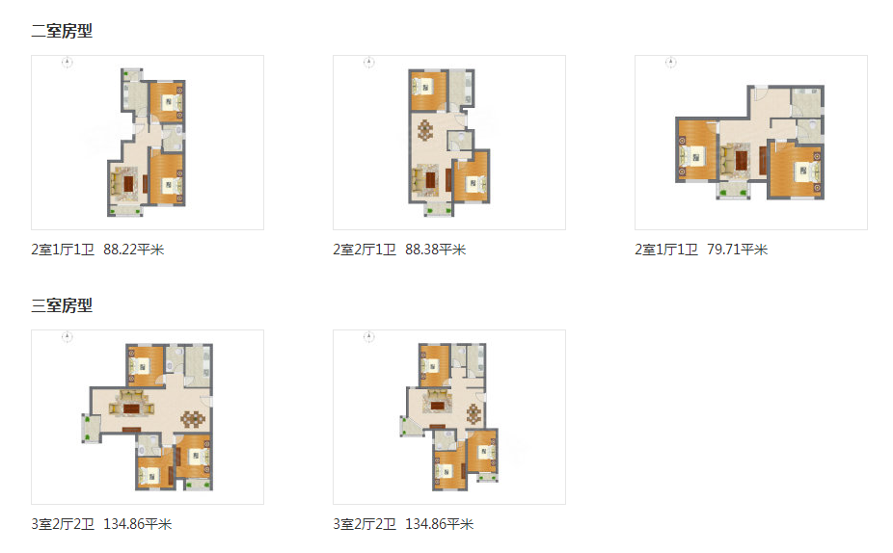
序号 | 坐落 | 楼号 | 房间号 | 户型 | 居室 | 面积 | 备注
1 | 大兴区庆丰西路1号院 | 1 | 1-1-1802 | B1 | 二居 | 88.8 | 客厅带阳台 | 南北
2 | 大兴区庆丰西路1号院 | 1 | 1-1-1801 | B2反 | 二居 | 89.63 | 客厅带阳台，东西向有窗 | 南北
3 | 大兴区庆丰西路1号院 | 1 | 1-2-102 | B1 | 二居 | 88.94 | 客厅带阳台 | 南北
4 | 大兴区庆丰西路1号院 | 1 | 1-2-202 | B1 | 二居 | 88.94 | 客厅带阳台 | 南北
5 | 大兴区庆丰西路1号院 | 1 | 1-2-201 | B1反 | 二居 | 88.92 | 客厅带阳台 | 南北
6 | 大兴区庆丰西路1号院 | 1 | 1-2-402 | B1 | 二居 | 88.94 | 客厅带阳台 | 南北
7 | 大兴区庆丰西路1号院 | 1 | 1-2-1302 | B1 | 二居 | 88.94 | 客厅带阳台 | 南北
8 | 大兴区庆丰西路1号院 | 1 | 1-2-1802 | B1 | 二居 | 88.94 | 客厅带阳台 | 南北
9 | 大兴区庆丰西路1号院 | 1 | 1-2-1801 | B1反 | 二居 | 88.92 | 客厅带阳台 | 南北
10 | 大兴区庆丰西路1号院 | 1 | 1-3-401 | C3 | 二居 | 90.01 | 客厅带阳台 | 南北
11 | 大兴区庆丰西路1号院 | 1 | 1-3-501 | C3 | 二居 | 90.01 | 客厅带阳台 | 南北
12 | 大兴区庆丰西路1号院 | 1 | 1-3-601 | C3 | 二居 | 90.01 | 客厅带阳台 | 南北
13 | 大兴区庆丰西路1号院 | 1 | 1-3-701 | C3 | 二居 | 90.01 | 客厅带阳台 | 南北
14 | 大兴区庆丰西路1号院 | 1 | 1-3-801 | C3 | 二居 | 90.01 | 客厅带阳台 | 南北
15 | 大兴区庆丰西路1号院 | 1 | 1-3-901 | C3 | 二居 | 90.01 | 客厅带阳台 | 南北
16 | 大兴区庆丰西路1号院 | 1 | 1-3-1101 | C3 | 二居 | 90.01 | 客厅带阳台 | 南北
17 | 大兴区庆丰西路1号院 | 1 | 1-3-1401 | C3 | 二居 | 90.01 | 客厅带阳台 | 南北
18 | 大兴区庆丰西路1号院 | 1 | 1-3-1501 | C3 | 二居 | 90.01 | 客厅带阳台 | 南北
19 | 大兴区庆丰西路1号院 | 1 | 1-3-1601 | C3 | 二居 | 90.01 | 客厅带阳台 | 南北
20 | 大兴区庆丰西路1号院 | 1 | 1-3-1701 | C3 | 二居 | 90.01 | 客厅带阳台 | 南北
21 | 大兴区庆丰西路1号院 | 1 | 1-3-1801 | C3 | 二居 | 90.01 | 客厅带阳台 | 南北
22 | 大兴区庆丰西路1号院 | 10 | 10-2-1802 | A1 | 二居 | 86.72 | 客厅带阳台 | 南北
23 | 大兴区庆丰西路1号院 | 11 | 11-2-101 | B1反 | 二居 | 88 | 客厅带阳台 | 南北
24 | 大兴区庆丰西路1号院 | 11 | 11-2-102 | B1 | 二居 | 87.89 | 客厅带阳台 | 南北
25 | 大兴区庆丰西路1号院 | 11 | 11-2-1801 | B1反 | 二居 | 88 | 客厅带阳台 | 南北
26 | 大兴区庆丰西路1号院 | 11 | 11-2-1802 | B1 | 二居 | 87.89 | 客厅带阳台 | 南北
27 | 大兴区庆丰西路1号院 | 12 | 12-1-202 | A1 | 二居 | 90.15 | 客厅带阳台 | 南北
28 | 大兴区庆丰西路1号院 | 12 | 12-1-1802 | A1 | 二居 | 89.69 | 客厅带阳台 | 南北
29 | 大兴区庆丰西路1号院 | 12 | 12-1-1801 | A3反 | 二居 | 90.52 | 客厅带阳台 | 南北
30 | 大兴区庆丰西路1号院 | 12 | 12-2-102 | A1 | 二居 | 89.69 | 客厅带阳台 | 南北
31 | 大兴区庆丰西路1号院 | 12 | 12-2-1801 | A1反 | 二居 | 89.82 | 客厅带阳台 | 南北
32 | 大兴区庆丰西路1号院 | 12 | 12-2-1802 | A1 | 二居 | 89.69 | 客厅带阳台 | 南北
33 | 大兴区庆丰西路1号院 | 12 | 12-3-101 | A1反 | 二居 | 89.82 | 客厅带阳台 | 南北
34 | 大兴区庆丰西路1号院 | 12 | 12-3-202 | A3 | 二居 | 90.85 | 客厅带阳台 | 南北
35 | 大兴区庆丰西路1号院 | 12 | 12-3-1801 | A1反 | 二居 | 89.82 | 客厅带阳台 | 南北
36 | 大兴区庆丰西路1号院 | 12 | 12-3-1802 | A3 | 二居 | 90.4 | 客厅带阳台 | 南北
37 | 大兴区庆丰西路1号院 | 14 | 14-1-103 | C3反 | 二居 | 89.98 | 客厅带阳台 | 南北
38 | 大兴区庆丰西路1号院 | 14 | 14-1-203 | C3反 | 二居 | 89.98 | 客厅带阳台 | 南北
39 | 大兴区庆丰西路1号院 | 14 | 14-1-303 | C3反 | 二居 | 89.98 | 客厅带阳台 | 南北
40 | 大兴区庆丰西路1号院 | 14 | 14-1-403 | C3反 | 二居 | 89.98 | 客厅带阳台 | 南北
41 | 大兴区庆丰西路1号院 | 14 | 14-1-503 | C3反 | 二居 | 89.98 | 客厅带阳台 | 南北
42 | 大兴区庆丰西路1号院 | 14 | 14-1-603 | C3反 | 二居 | 89.98 | 客厅带阳台 | 南北
43 | 大兴区庆丰西路1号院 | 14 | 14-1-703 | C3反 | 二居 | 89.98 | 客厅带阳台 | 南北
44 | 大兴区庆丰西路1号院 | 14 | 14-1-903 | C3反 | 二居 | 89.98 | 客厅带阳台 | 南北
45 | 大兴区庆丰西路1号院 | 14 | 14-1-1003 | C3反 | 二居 | 89.98 | 客厅带阳台 | 南北
46 | 大兴区庆丰西路1号院 | 14 | 14-1-1103 | C3反 | 二居 | 89.98 | 客厅带阳台 | 南北
47 | 大兴区庆丰西路1号院 | 14 | 14-1-1203 | C3反 | 二居 | 89.98 | 客厅带阳台 | 南北
48 | 大兴区庆丰西路1号院 | 14 | 14-1-1303 | C3反 | 二居 | 89.98 | 客厅带阳台 | 南北
...

